行政事業レビューシート
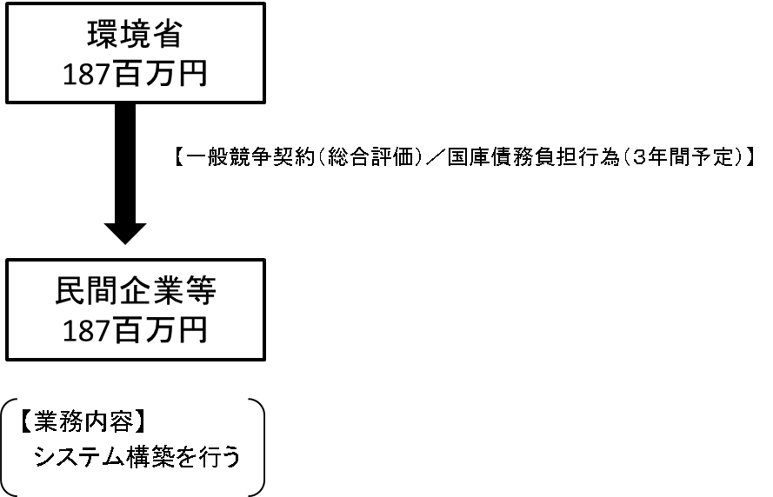
※平成３１年以降の表記は、新元号に読み替えることとする。
 |  |  |  |  |  |  |  |  |  |  |  |  |  |  |  |  |  |  |  |  | 事業番号 |  |  |  | 新32 |  | - | 0022
平成３１年度行政事業レビューシート |  |  |  |  |  |  |  |  |  |  |  |  |  |  |  |  |  |  |  | （ | 環境省 |  |  |  |  |  |  |  |  |  | ）
事業名 |  |  |  | 犬猫のマイクロチップ情報登録システム構築費 |  |  |  |  |  |  |  |  |  | 担当部局庁 |  |  |  | 自然環境局 |  |  |  |  |  |  |  | 作成責任者
事業開始年度 |  |  |  | 平成３２年度 |  |  | 事業終了 （予定）年度 |  |  |  | 平成３４年度 |  |  | 担当課室 |  |  |  | 総務課動物愛護管理室 |  |  |  |  |  |  |  | 室長 長田 啓
会計区分 |  |  |  | 一般会計
根拠法令 （具体的な 条項も記載） |  |  |  | ・動物の愛護及び管理に関する法律（令和元年改正法） 第39条の２～第39条の26 |  |  |  |  |  |  |  |  |  | 関係する 計画、通知等 |  |  |  | -
主要政策・施策 |  |  |  | - |  |  |  |  |  |  |  |  |  | 主要経費 |  |  |  | その他の事項経費
事業の目的 （目指す姿を簡潔に。3行程度以内） |  |  |  | ・犬猫のマイクロチップ装着義務化に伴い、所有者情報の登録等を円滑に行うシステムを構築する。
事業概要 （5行程度以内。別添可） |  |  |  | ・動物愛護管理法改正（令和元年６月の公布から３年以内に施行）により、所有者明示等の観点から、販売される犬猫については、マイクロチップの装着義務化が予定されていることから、マイクロチップ装着後、所有者に係る個人情報を指定登録機関に登録するためのデータベースシステム及び申請時のサイト等を構築する。
実施方法 |  |  |  | 委託・請負
予算額・ 執行額 （単位:百万円） |  |  |  |  |  |  |  |  | 28年度 |  |  |  | 29年度 |  |  |  | 30年度 |  |  |  |  | 31年度 |  |  |  |  | 32年度要求
 |  |  |  | 予算の状況 | 当初予算 |  |  |  | 0 |  |  |  | 0 |  |  |  | 0 |  |  |  |  | 0 |  |  |  |  | 187
 |  |  |  |  | 補正予算 |  |  |  | - |  |  |  | - |  |  |  | - |  |  |  |  | -
 |  |  |  |  | 前年度から繰越し |  |  |  | - |  |  |  | - |  |  |  | - |  |  |  |  | -
 |  |  |  |  | 翌年度へ繰越し |  |  |  | - |  |  |  | - |  |  |  | - |  |  |  |  | -
 |  |  |  |  | 予備費等 |  |  |  | - |  |  |  | - |  |  |  | - |  |  |  |  | -
 |  |  |  |  | 計 |  |  |  | 0 |  |  |  | 0 |  |  |  | 0 |  |  |  |  | 0 |  |  |  |  | 187
 |  |  |  | 執行額
 |  |  |  | 執行率（％） |  |  |  |  | - |  |  |  | - |  |  |  | -
 |  |  |  | 当初予算＋補正予算に対する執行額の割合（％） |  |  |  |  | - |  |  |  | - |  |  |  | -
平成31・32年度 予算内訳 （単位：百万円） |  |  |  | 歳出予算目 |  |  |  |  | 31年度当初予算 |  |  |  | 32年度要求 |  |  |  | 主な増減理由
 |  |  |  | 環境保全調査費 |  |  |  |  | - |  |  |  | 187
 |  |  |  | 計 |  |  |  |  | 0 |  |  |  | 187
成果目標及び 成果実績 （アウトカム） |  |  |  | 定量的な成果目標 |  |  |  |  | 成果指標 |  |  |  |  |  |  | 単位 |  | 28年度 |  | 29年度 |  |  | 30年度 |  |  | 中間目標 |  |  | 目標最終年度
 |  |  |  |  |  |  |  |  |  |  |  |  |  |  |  |  |  |  |  |  |  |  |  |  |  | 2 |  | 年度 | 4 | 年度
 |  |  |  | 新たにマイクロチップ登録システムを構築する事業であることから、令和３年度までにシステム構築を完成し、滞りなく運用できるよう試行する。 |  |  |  |  | 当該システムの構築率 |  |  |  |  | 成果実績 |  | % |  | - |  | - |  |  | - |  |  | - |  |  | -
 |  |  |  |  |  |  |  |  |  |  |  |  |  | 目標値 |  | 構築率（％） |  | - |  | - |  |  | - |  |  | 40 |  |  | 100
 |  |  |  |  |  |  |  |  |  |  |  |  |  | 達成度 |  | ％ |  | - |  | - |  |  | - |  |  | - |  |  | -
根拠として用いた 統計・データ名 （出典） |  |  |  | －

成果目標及び成果実績（アウトカム）欄についてさらに記載が必要な場合はチェックの上【別紙１】に記載 |  |  |  |  |  |  |  |  |  |  |  |  |  |  |  |  |  |  |  |  |  |  |  |  | チェック

活動指標及び 活動実績 （アウトプット） |  |  |  | 活動指標 |  |  |  |  |  |  |  |  |  |  |  | 単位 |  | 28年度 |  | 29年度 |  |  | 30年度 |  |  | 31年度 活動見込 |  |  | 32年度 活動見込
 |  |  |  | マイクロチップ装着義務化に関する調査、システム構築調達に係る業務 |  |  |  |  |  |  |  |  |  | 活動実績 |  | - |  | - |  | - |  |  | 1 |  |  | 1 |  |  | 1
 |  |  |  |  |  |  |  |  |  |  |  |  |  | 当初見込み |  | - |  | - |  | - |  |  | 1 |  |  | 1 |  |  | 1
単位当たり コスト |  |  |  | 算出根拠 |  |  |  |  |  |  |  |  |  |  |  | 単位 |  | 28年度 |  | 29年度 |  |  | 30年度 |  |  | 31年度活動見込
 |  |  |  | 執行額 ／ 調査、システム構築調達業務 |  |  |  |  |  |  |  |  |  | 単位当たり コスト |  | % |  | - |  | - |  |  | 1,600 |  |  | 4,700
 |  |  |  |  |  |  |  |  |  |  |  |  |  | 計算式 |  | / |  | - |  | - |  |  | 1 |  |  | 1
政策評価、新経済・財政再生計画との関係 | 政策評価 | 政策 |  | -
 |  | 施策 |  | 5. 生物多様性の保全と自然との共生の推進
 |  | 測定指標 |  | 定量的指標 |  |  |  |  |  |  |  |  |  |  |  | 単位 |  | 28年度 |  | 29年度 |  |  | 30年度 |  |  | 中間目標 |  |  | 目標年度
 |  |  |  |  |  |  |  |  |  |  |  |  |  |  |  |  |  |  |  |  |  |  |  |  |  | 2 |  | 年度 | 4 | 年度
 |  |  |  | 新たにマイクロチップ登録システムを構築する事業であることから、令和３年度までにシステム構築を完成し、滞りなく運用できるよう試行する。 |  |  |  |  |  |  |  |  |  | 実績値 |  | % |  | - |  | - |  |  | - |  |  | - |  |  | -
 |  |  |  |  |  |  |  |  |  |  |  |  |  | 目標値 |  | % |  | - |  | - |  |  | - |  |  | 40 |  |  | 100

 |  | 本事業の成果と上位施策・測定指標との関係
 |  | －

 |  | 取組事項 |  | 分野： |  | - |  |  |  |  |  | -
 |  | KPI (第一階層） |  | ＫＰＩ （第一階層） |  |  |  |  |  |  |  |  |  |  |  | 単位 |  | 計画開始時 |  | 30年度 |  |  | 31年度 |  |  | 中間目標 |  |  | 目標最終年度
 |  |  |  |  |  |  |  |  |  |  |  |  |  |  |  |  |  |  | 年度 |  |  |  |  |  |  | - |  | 年度 | - | 年度
 |  |  |  | － |  |  |  |  |  |  |  |  |  | 成果実績 |  | - |  | - |  | - |  |  | - |  |  | - |  |  | -
 |  |  |  |  |  |  |  |  |  |  |  |  |  | 目標値 |  | - |  | - |  | - |  |  | - |  |  | - |  |  | -
 |  |  |  |  |  |  |  |  |  |  |  |  |  | 達成度 |  | ％ |  | - |  | - |  |  | - |  |  | - |  |  | -
 |  | KPI (第二階層） |  | ＫＰＩ （第二階層） |  |  |  |  |  |  |  |  |  |  |  | 単位 |  | 計画開始時 |  | 30年度 |  |  | 31年度 |  |  | 中間目標 |  |  | 目標最終年度
 |  |  |  |  |  |  |  |  |  |  |  |  |  |  |  |  |  | - | 年度 |  |  |  |  |  |  | - |  | 年度 | - | 年度
 |  |  |  | － |  |  |  |  |  |  |  |  |  | 成果実績 |  | - |  | - |  | - |  |  | - |  |  | - |  |  | -
 |  |  |  |  |  |  |  |  |  |  |  |  |  | 目標値 |  | - |  | - |  | - |  |  | - |  |  | - |  |  | -
 |  |  |  |  |  |  |  |  |  |  |  |  |  | 達成度 |  | ％ |  | - |  | - |  |  | - |  |  | - |  |  | -
 |  | 本事業の成果と取組事項・KPIとの関係
 |  | -

事業所管部局による点検・改善
 | 項 目 |  |  |  |  |  |  |  |  |  |  |  |  |  |  |  | 評 価 |  | 評価に関する説明
国費投入の必要性 | 事業の目的は国民や社会のニーズを的確に反映しているか。 |  |  |  |  |  |  |  |  |  |  |  |  |  |  |  | ○ |  | マイクロチップ装着義務化を含む動物愛護管理法は議員立法により成立したものである。
 | 地方自治体、民間等に委ねることができない事業なのか。 |  |  |  |  |  |  |  |  |  |  |  |  |  |  |  | ○ |  | マイクロチップの情報登録は環境大臣に登録することとされていることから、国自らが実施すべきである。
 | 政策目的の達成手段として必要かつ適切な事業か。政策体系の中で優先度の高い事業か。 |  |  |  |  |  |  |  |  |  |  |  |  |  |  |  | ○ |  | システム構築を実施しない場合、政策目的が達成されないものである。また、令和４年６月までの施行であるため、優先度は高い事業である。
事業の効率性 | 競争性が確保されているなど支出先の選定は妥当か。 |  |  |  |  |  |  |  |  |  |  |  |  |  |  |  | ‐ |  | -
 |  | 一般競争契約、指名競争契約又は随意契約（企画競争）による支出のうち、一者応札又は一者応募となったものはないか。
 |  | 競争性のない随意契約となったものはないか。
 | 受益者との負担関係は妥当であるか。 |  |  |  |  |  |  |  |  |  |  |  |  |  |  |  | ‐ |  | -
 | 単位当たりコスト等の水準は妥当か。 |  |  |  |  |  |  |  |  |  |  |  |  |  |  |  | ‐ |  | -
 | 資金の流れの中間段階での支出は合理的なものとなっているか。 |  |  |  |  |  |  |  |  |  |  |  |  |  |  |  | ‐ |  | -
 | 費目・使途が事業目的に即し真に必要なものに限定されているか。 |  |  |  |  |  |  |  |  |  |  |  |  |  |  |  | ○ |  | 契約時及び精算時において費用・用途が事業目的に即した真に必要なものかを精査した上で支出することとしている。
 | 不用率が大きい場合、その理由は妥当か。（理由を右に記載） |  |  |  |  |  |  |  |  |  |  |  |  |  |  |  | ‐ |  | -
 | 繰越額が大きい場合、その理由は妥当か。（理由を右に記載） |  |  |  |  |  |  |  |  |  |  |  |  |  |  |  | ‐ |  | -
 | その他コスト削減や効率化に向けた工夫は行われているか。 |  |  |  |  |  |  |  |  |  |  |  |  |  |  |  | ‐ |  | -
事業の有効性 | 成果実績は成果目標に見合ったものとなっているか。 |  |  |  |  |  |  |  |  |  |  |  |  |  |  |  | ‐ |  | -
 | 事業実施に当たって他の手段・方法等が考えられる場合、それと比較してより効果的あるいは低コストで実施できているか。 |  |  |  |  |  |  |  |  |  |  |  |  |  |  |  | ‐ |  | -
 | 活動実績は見込みに見合ったものであるか。 |  |  |  |  |  |  |  |  |  |  |  |  |  |  |  | ‐ |  | -
 | 整備された施設や成果物は十分に活用されているか。 |  |  |  |  |  |  |  |  |  |  |  |  |  |  |  | ‐ |  | -
点検・改善結果 | 点検結果 |  |  | 予算の範囲内において、効率的・効果的に実施する予定。
 | 改善の 方向性 |  |  | -
外部有識者の所見
-
行政事業レビュー推進チームの所見
 |  |  | -
所見を踏まえた改善点/概算要求における反映状況
 |  |  | -
備考
-
関連する過去のレビューシートの事業番号
平成22年度 |  | - |  |  |  |  |  | 平成23年度 |  | - |  |  |  |  | 平成24年度 |  |  | - |  |  |  |  |  | 平成25年度 |  |  | -
平成26年度 |  | - |  |  |  |  |  | 平成27年度 |  | - |  |  |  |  | 平成28年度 |  |  | - |  |  |  |  |  | 平成29年度 |  |  | -
平成30年度
資金の流れ （資金の受け取り先が何を行っているかについて補足する） （単位：百万円） |  |  |  | ※平成30年度実績を記入。執行実績がない新規事業、新規要求事業については現時点で予定やイメージを記入。

